Sheet1
รหัสนักศึกษา | ชื่อ | นามสกุล | ชื่อเล่น | รูปภาพหน้าตรง | รูปภาพสมาชิกในกลุ่ม
6610110066 | ชวาทิก | ธรฤทธิ์ | ไนล์ | 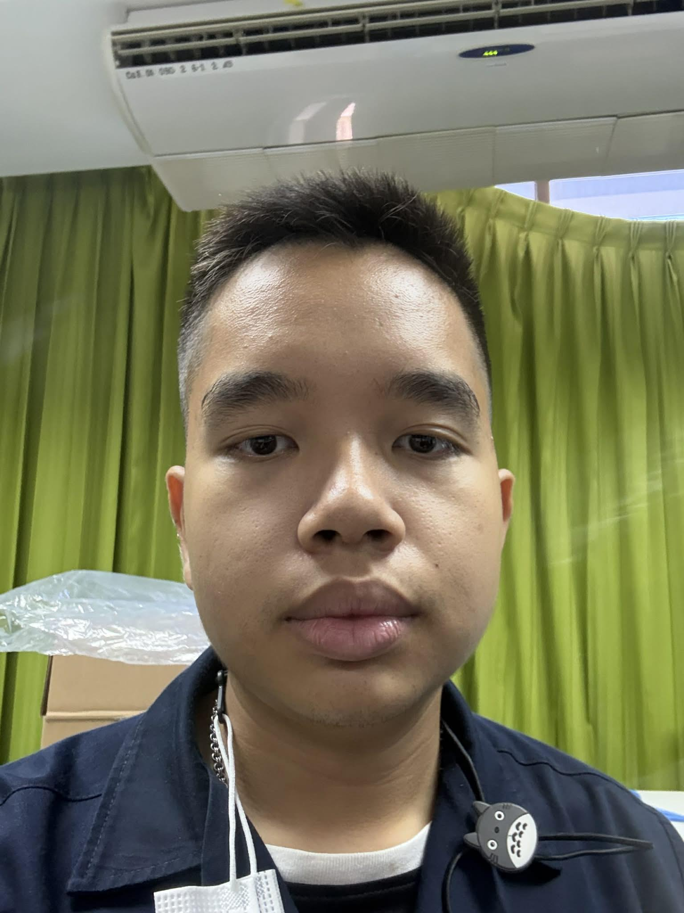 | 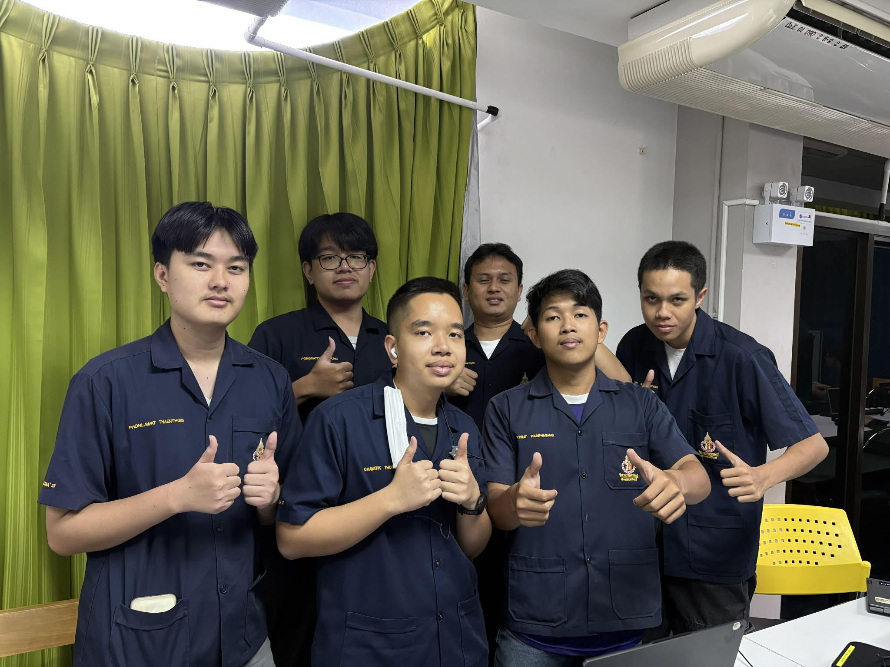
6610110137 | นนทกร | กาญจโนภาศ | พีท | 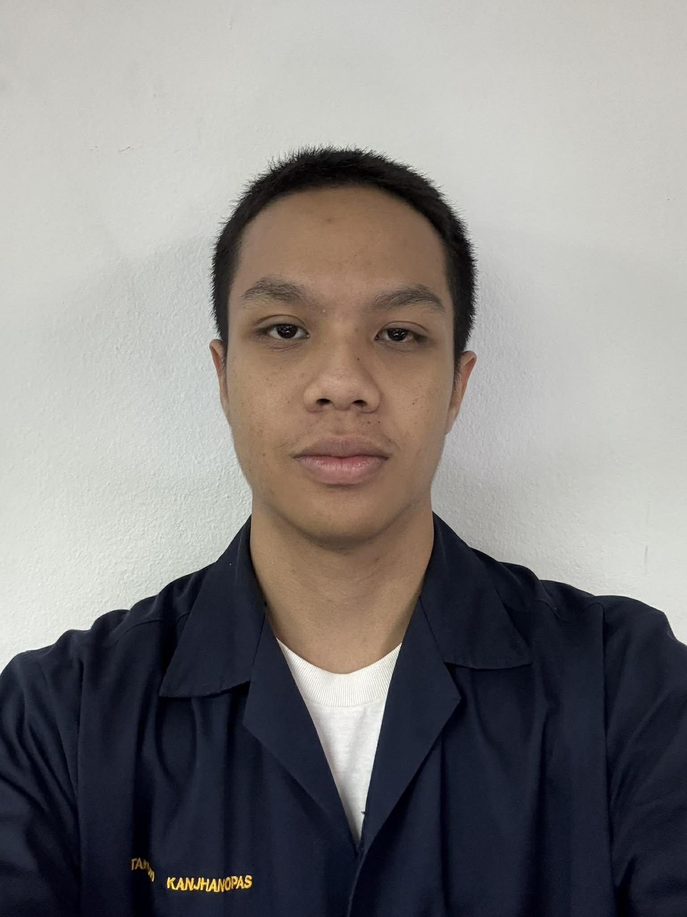
6610110181 | ปิติณัช | พูนพนัง | ปอนด์ | 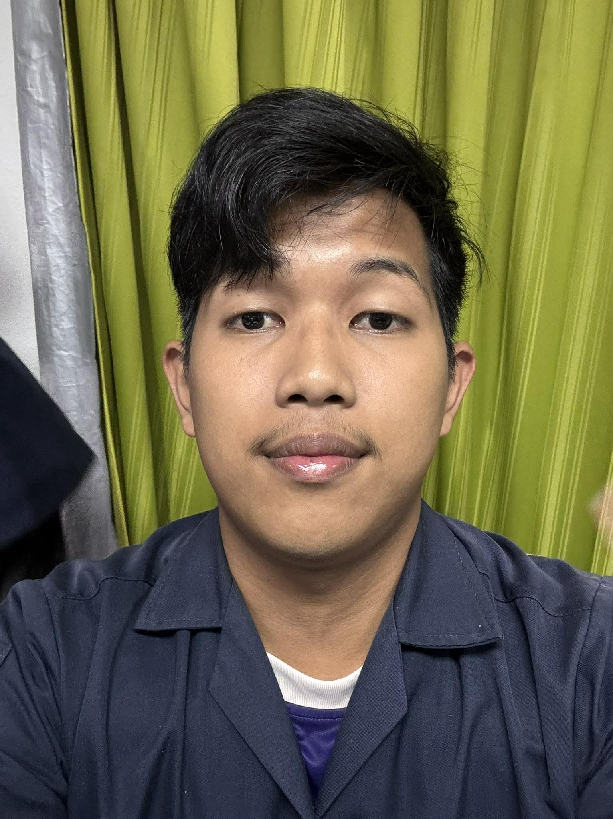
6610110188 | พงศธร | แซ่ฟุ่ง | กฤต | 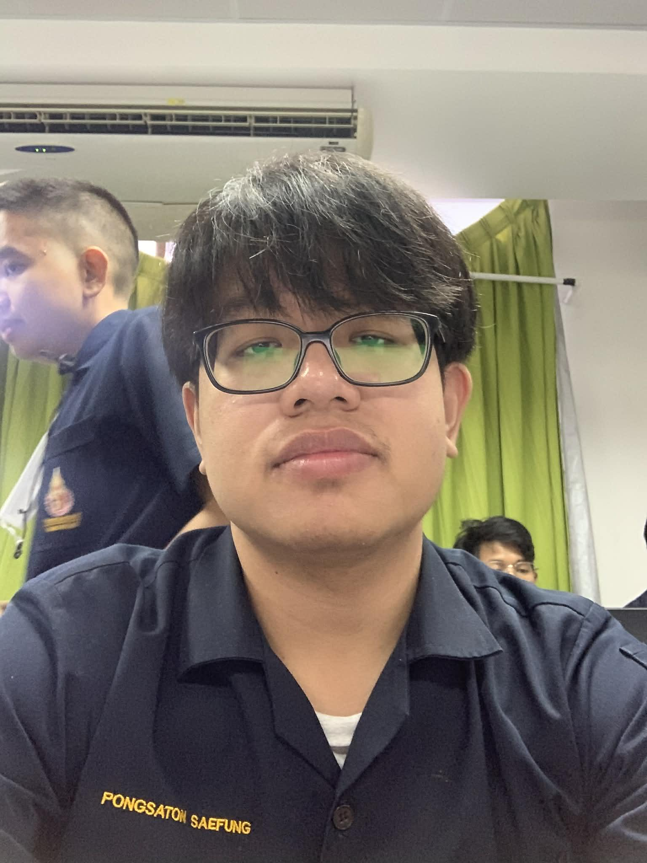
6610110196 | พลวัฒน์ | แท่นทอง | มาร์ค | 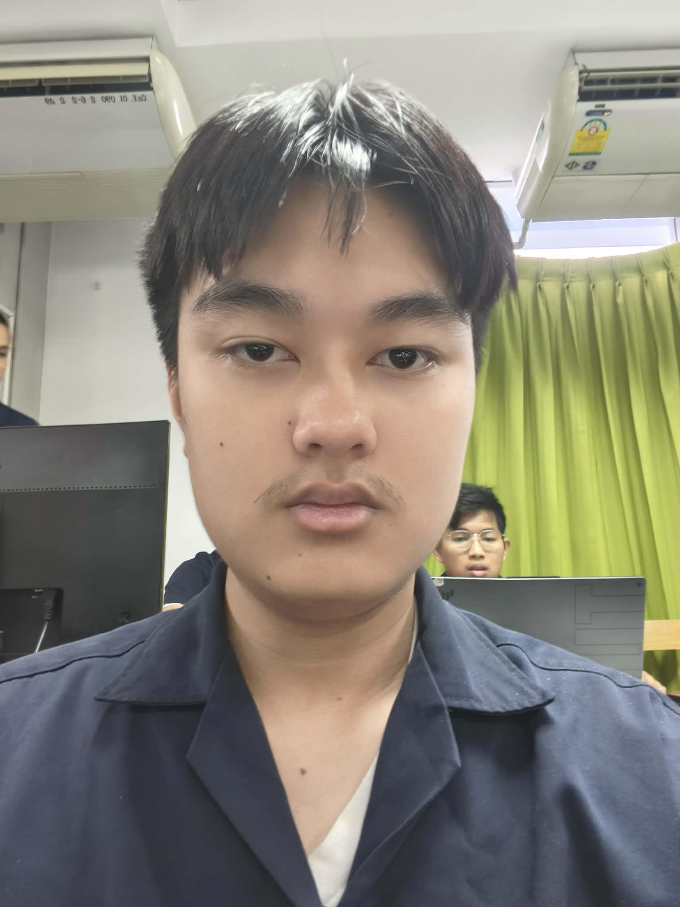
6610110232 | ภาณุพงศ์ | เฉตาไพย | บอล | 